Bag Drawing (Bản Vẽ Tổng Thể)
 |  |  |  |  | SDS No. (Số Bản Thông Số SP): |  |  | 1007
 |  |  |  |  | Product Code (Mã Sản Phẩm): |  |  | LT1000kg
 |  |  |  |  | Cust Code (Mã Khách Hàng): |  |  | LAMTHACH
 |  |  |  |  | Date (Ngày) |  |  | 22/11/2016
 |  |  |  |  | Page (Số Trang):
TITLE (TIÊU ĐỀ): BAG DRAWING (BẢN VẼ BAO FIBC)

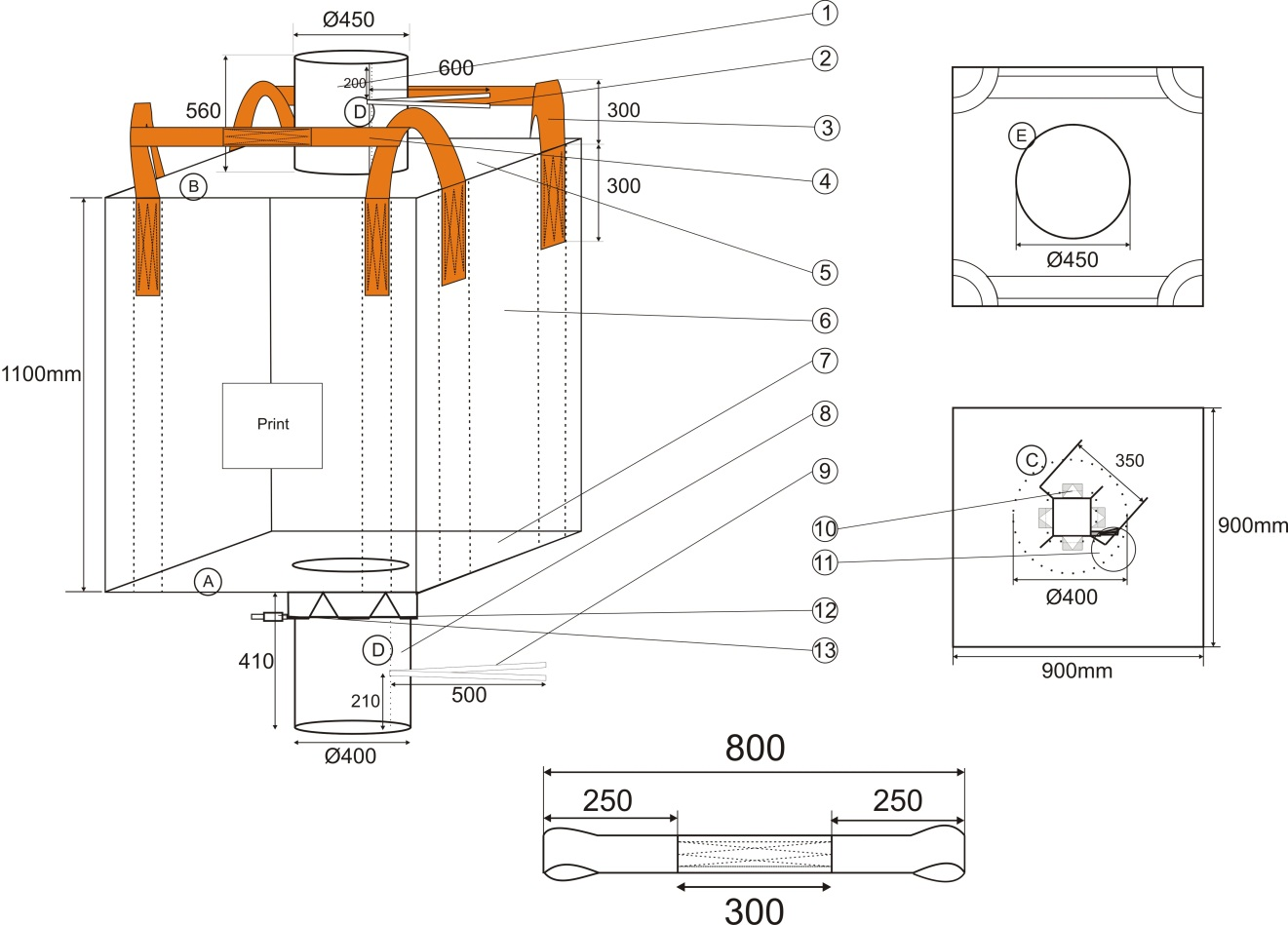 BAG DRAWING (HÌNH VẼ BAO) |  |  |  |  |  |  | Ghi chú: 1. Bao đựng 1 tấn xi măng

Folding and Sewing Instructions (Gấp và May)

A | B | C | D | E | F | G | H | I

Prepared By |  | Sales Personel |  | QA |  |  | Customer's Approval
(Người Soạn Thảo) |  | (Đại Diện Bán Hàng) |  | (QL Chất Lượng) |  |  | Khách hàng

